Projektstammblatt I
 |  | Antrag an die Partnerschaft für Demokratie Bad Kreuznach
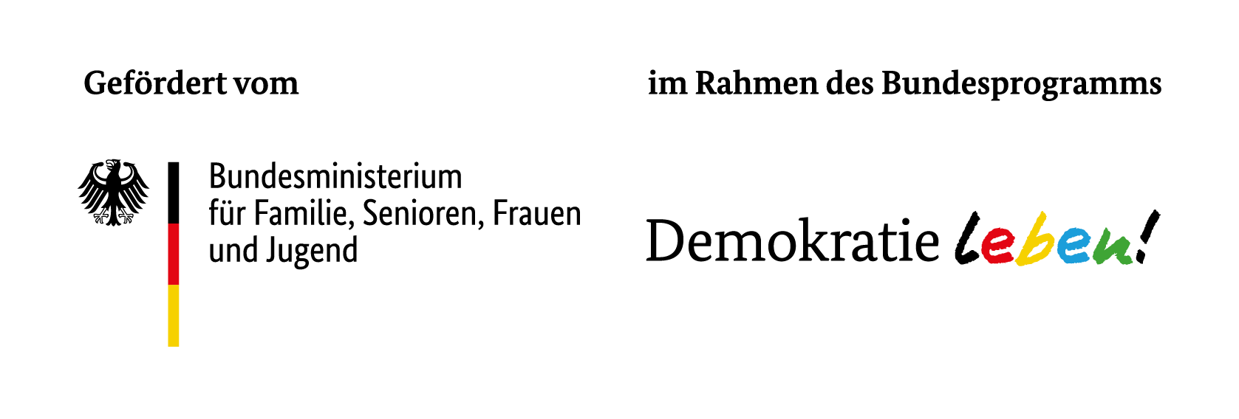
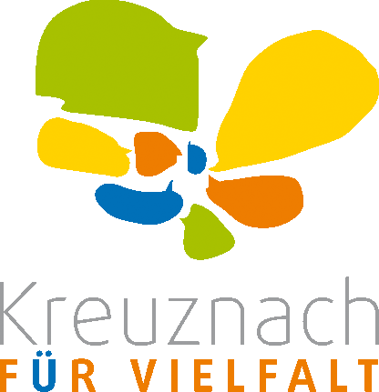

Stammblatt I

 | 1. | Angaben zum Träger des Einzelprojektes

 |  | Name

 |  | Rechtsform

 |  | PLZ

 |  | Ort

 |  | Straße / Hausnummer
 |  | oder Postfach |  |  |  |  |  |  |  |  |  | Nr.

 |  | Telefon (Vorwahl / Nr.)

 |  | E-Mail für Rückfragen

 |  | Internetseite

 |  | Unterschriftsberechtigte Person (z. B. Geschäftsführer*in, Vereinsvorsitzende*r)

 |  | Vorname / Nachname

 |  | Funktion

 |  | Art des Einzelprojektträgers

 |  | Bei "Sonstiges" bitte benennen

ESF-Förderung
Hat Träger schon vor LOS eine Förderung durch den Europäischen Sozialfonds (ESF) bekommen bzw. ESF-geförderte Programme umgesetzt?
 | 2. | Bezeichnung des Einzelprojektes (Bitte kurzen aussagekräftigen Titel angeben)

 | 3. | Beginn und Ende des Einzelprojektes

 |  | von |  |  | bis

 | 4. | Veranstaltungsort/e des Projektes

 | 1 | PLZ |  |  |  | Ort

 | 2 | PLZ |  |  |  | Ort

 | 3 | PLZ |  |  |  | Ort

 | 5. | Förderschwerpunkt (nur eine Nennung)

 |  |  | Demokratie fördern und Partizipation stärken

 |  |  | Rechtsextremismus vorbeugen und politische Radikalisierung verhindern

 |  |  | Für Vielfalt und Diskriminierungen sensibilisieren

 |  |  | Strukturen stärken und Netzwerke festigen

 |  |  | Zukunft retten - Nachhaltig leben

 | 6. | Projekttyp (maximal 3 Nennungen)

 |  |  | pädagogisches Angebot
 |  |  | kulturelles Angebot (z.B. Film oder Theater)
 |  |  | Angebot im Bereich Sport/Spiel/Outdoor
 |  |  | Angebot im Bereich Neue Medien / Social Media
 |  |  | Informationsveranstaltung / Podiumsdiskussion
 |  |  | Aktionstag
 |  |  | soziokulturelle Veranstaltung
 |  |  | Öffentlichkeitsarbeit
 |  |  | Fortbildungsangebot / Schulung
 |  |  | Freizeitbereich
 |  |  | Arbeits- und Weiterbildungskontext

 |  |  | Sonstiges

 | 7. | Hauptzielgruppe (nur eine Nennung)

 |  |  |  | Kinder und Jugendliche
 |  |  |  | Eltern, Familienangehörige und Bezugspersonen der Kinder und Jugendlichen
 |  |  |  | ehren-, neben- und hauptamtlich in der Kinder- und Jugendhilfe Tätige
 |  |  |  | an anderen Sozialisationsorten Tätige
 |  |  |  | Multiplikator*innen

 |  | Alter der Zielgruppe

 |  |  | 6 – 12 Jahre |  |  |  |  | 28 – 45 Jahre
 |  |  | 13 – 17 Jahre |  |  |  |  | 46 – 65 Jahre
 |  |  | 18 – 27 Jahre |  |  |  |  | älter als 65 Jahre

 | 8. | Projektbeschreibung

 |  | Kurzbeschreibung des Projektes für die Öffentlichkeitsarbeit

 |  | Beschreiben Sie das Projekt nach SMART-Kriterien aufgeschlüsselt

 |  | Spezifisch
 |  | Um was geht es in dem Projekt konkret? Welches spezifische Ziel soll erreicht werden?

 |  | Messbar
 |  | Wie wird der Erfolg des Projektes gemessen ?
 |  | Was ist der messbare Indikator für die Erreichung des Zieles?

 |  | Attraktiv
 |  | Wie wird das Projekt derart attraktiv gestaltet, dass das Ziel erreicht wird?

 |  | Realiserbar
 |  | Wie kann das Projekt mit den verfügbaren Ressourcen umgesetzt werden?

 |  | Terminiert
 |  | Innerhalb welchen Zeitraumes soll das Projektes stattfinden?

 | 9. | Kooperationspartner*innen

 |  | Nennen Sie die wichtigsten beteiligten Kooperationspartner*innen des
 |  | Einzelprojektes und stellen Sie deren Mitwirkung dar.

 | 10. | Gender-Mainstreaming, Diversity-Mainstreaming und Inklusion

 |  | Verfolgt das Projekt Ansätze, die strukturell marginalisierte Personen und Gruppen fokussieren?

 |  |  | ja
 |  |  | nein

 |  | wenn ja welche Personen / Gruppen:

 |  |  | Queere Menschen und /oder FLINTA-Personen
 |  |  | (Frauen/Mädchen, Lesben, inter, nicht-binäre, trans* und agender Personen)
 |  |  | Arme Menschen und / oder Menschen mit erschwertem Zugang zu Bildung
 |  |  | (von Klassismus betroffene Menschen)
 |  |  | People of Color (PoC) und /oder Menschen mit Fluchtbiographie
 |  |  | und / oder Migrationsbiographie
 |  |  | Menschen mit Behinderung
 |  |  | weitere:

 | 11. | Geplante Zahl an Personen, die am Einzelprojekt teilnehmen sollen

 |  |  | Anzahl der Personen

 | 12. | Darstellung der Gesamtfinanzierung

 |  | Finanzplanpositionen

 |  | 1. | Ausgaben
 |  | 1.1. | Personalausgaben1 (SV-pflichtig)
 |  | 1.2. | Sachausgaben2
 |  | 1.3. | Abschreibungen3
 |  | Summe gesamt: |  |  |  |  | - €
 |  | 2. | Einnahmen
 |  | 2.1. | Eigenmittel |  |  |  |  |  |  | Diese Feld wird von der
 |  | 2.2. | öffentl. Zuschüsse: EU-Mittel |  |  |  |  |  |  | Kommune ausgefüllt.
 |  | 2.3. | öffentl. Zuschüsse: Bundesland |  |  |  |  |  |  | Der Begleitausschuss hat der
 |  | 2.4. | öffentl. Zuschüsse: Städte / Kreise |  |  |  |  |  |  | Förderung des Einzelprojektes
 |  | 2.5. | andere Drittmittel |  |  |  |  |  |  | zugestimmt.
 |  | 2.6. | beantragter Zuschuss
 |  |  |  |  |  |  |  |  |  | Die Fördermittel in Höhe von
 |  | Summe gesamt: |  |  |  |  | - € |  |  |  |  |  | Euro
 |  | 3. | Gesamtfinanzierung
 |  | 3.1. | Einnahmen des Trägers |  |  |  | - €
 |  | 3.2. | Ausgaben des Trägers |  |  |  | - € |  |  | wurden in der Sitzung am
 |  |  | Differenz |  |  |  | - € |  |  |  |  |  | bewilligt.

 |  | 1 | Das Besserstellungsverbot bei der Personalkostenfinanzierung wird eingehalten.
 |  | 2 | Bei Veröffentlichungen werden der Koordinierungsstelle zwei Belegexemplare zugesandt.
 |  | 3 | Anrechnung nur für im Förderzeitraum angeschaffte Investitionen möglich.

 |  | Im Rahmen des Einzelprojektes sind Veröffentlichungen geplant: |  |  |  |  |  |  |  |  | ja |  | nein

 | 13. | Bankverbindung

 |  | Kontoinhaber*in:

 |  | Kreditinstitut:

 |  | IBAN:

 | 14. | Unterschrift der rechtlich verantwortlichen Stelle

 |  |  |  |  |  |  |  |  | Stempel der rechtlich verantwortlichen Stelle
 |  | Ort

 |  | Datum

 |  | Vorname |  |  |  | Name

 |  | Funktion

 |  | Rechtsverbindliche Unterschrift(en) der zur rechtsgeschäftlichen
 |  | Vertretung des Trägers befugten Person(en)

